ตาราง
โครงการ |  |  |  |  |  | กองวิเคราะห์วิจัยและทดสอบวัสดุ |  |  | บฟ.มยผ. 1210.1
สถานที่ |  |  |  |  |  | กรมโยธาธิการและผังเมือง |  |  | ทะเบียนทดสอบเลขที่ |  | แผ่นที่
ชนิดตัวอย่าง |  |  |  |  | ผลทดสอบก้อนคอนกรีตตัวอย่าง จากการเจาะ (Coring) |  |  |  | เจ้าหน้าที่ทดสอบ
ผู้ให้ทดสอบ |  |  |  |  |  |  |  |  | เจ้าหน้าที่วิเคราะห์ผล
วันที่ทดสอบ |  |  |  |  |  |  |  |  | เจ้าหน้าที่ตรวจสอบ
 |  | ขนาดของตัวอย่าง |  | อัตรา |  |  |  |  | ลักษณะการแตก | หมายเหตุ
ลำดับ | ตำแหน่งพื้นที่ | เส้นผ่านศูนย์กลาง | ความสูง | ส่วน | น้ำหนัก | วันที่ทดสอบ | แรงกด | กำลังอัดประลัย
ที่ | ที่ทำการทดสอบ | ( ซม.) | ( ซม.) | H/D | ( กก.) |  | ( กก.) | ( กก./ซม.2)

ใช้เพื่อตรวจสอบต้นฉบับ
QR
code
หมายเหตุ

 |  |  |  |  |  |  |  |  | ผู้นำส่งวัสดุ

ตารางรูป
โครงการ |  |  |  | กองวิเคราะห์วิจัยและทดสอบวัสดุ |  | บฟ.มยผ. 1210.3
 |  |  |  | กรมโยธาธิการและผังเมือง |  | ทะเบียนทดสอบเลขที่ |  | แผ่นที่
สถานที่ |  |  | ผลการทดสอบก้อนตัวอย่างคอนกรีต จากการเจาะ (Coring) มีรูปภาพประกอบ
 |  |  |  |  |  | เจ้าหน้าที่ทดสอบ
ชนิดตัวอย่าง |  |  |  |  |  | เจ้าหน้าที่วิเคราะห์ผล
ผู้ให้ทดสอบ
วันที่ทดสอบ |  |  |  |  |  | เจ้าหน้าที่ตรวจสอบ
ลำดับที่ | ก้อนตัวอย่างก่อนทดสอบ | ก้อนตัวอย่างหลังตัด-เตรียมตัวอย่าง |  |  | รูปการทดสอบ |  | รูปการวิบัติของก้อนตัวอย่าง

1

2

3

ใช้เพื่อตรวจสอบต้นฉบับ
QR
code
หมายเหตุ

 |  |  |  |  |  | ผู้นำส่งวัสดุ

ตัวอย่าง
โครงการ |  | ก่อสร้างถนนคอนกรีตเสริมเหล็ก ซอยคลองหกฝั่งตะวันตก |  |  |  |  | กองวิเคราะห์วิจัยและทดสอบวัสดุ |  |  | บฟ.มยผ. 1210.1 |  |  |  | 3.1415926536
 |  | หมู่ 13 ตำบลคลองหก อำเภอคลองหลวง จังหวัดปทุมธานี |  |  |  |  | กรมโยธาธิการและผังเมือง |  |  | ทะเบียนทดสอบเลขที่ กวท1 - 63 - 3542 |  | แผ่นที่ | 1/2
สถานที่ |  | ซอยคลองหกฝั่งตะวันตก หมู่ 13 ตำบลคลองหก |  |  |  | ผลทดสอบก้อนตัวอย่างคอนกรีต จากการเจาะ (Coring)
 |  | อำเภอคลองหลวง จังหวัดปทุมธานี |  |  |  |  |  |  |  | เจ้าหน้าที่ทดสอบ | นายณัฐวุฒิ สายราช
ชนิดตัวอย่าง |  | ก้อนตัวอย่างคอนกรีตจากการเจาะ (Coring) |  |  |  |  |  |  |  | เจ้าหน้าที่วิเคราะห์ผล | นายกิตติรัช เกิดสำอางค์
ผู้ให้ทดสอบ |  | องค์การบริหารส่วนตำบลคลองหก
วันที่ทดสอบ |  | 2020-08-07 |  |  |  |  |  |  |  | เจ้าหน้าที่ตรวจสอบ | นายไกรสิทธิ์ โลมรัตน์
ลำดับ ที่ | ส่วนของโครงสร้าง |  | ขนาดของก้อนตัวอย่าง |  | อัตราส่วน H/D | น้ำหนัก (กก.) | วันที่ทดสอบ | แรงกดประลัย (กิโลนิวตัน) | กำลังอัดประลัย (กก./ซม.2) | ลักษณะการแตก | วันที่เจาะเก็บตัวอย่าง |  |  |  |  |  |  |  |  |  | ขนาดของก้อนตัวอย่าง |  | น้ำหนัก (กก.)
 |  |  | เส้นผ่านศูนย์กลาง (ซม.) | ความสูง (ซม.) |  |  |  |  |  |  |  |  |  | dd | mm | yy | kN. | dd | mm | yy | เส้นผ่านศูนย์กลาง (ซม.) | ความสูง (ซม.)
 |  |  |  |  |  |  |  |  |  |  |  |  |  | วันที่ทดสอบ |  |  | แรงกด | วันที่เจาะเก็บตัวอย่าง
1 | ถนน ค.ส.ล. |  | 4.41 | 9.04 | 2.05 | 301.67 | 1920-08-07 | 49.05 | 327.72 | Shear Failure | 2020-05-06 |  |  | 7 | 8 | 20 | 49.05 | 2020-05-06 |  |  | 4.41 | 9.04 | 301.67
2 | ถนน ค.ส.ล. |  | 4.41 | 9.00 | 2.04 | 305.22 | 1920-08-07 | 29.48 | 196.73 | Shear Failure | 2020-05-06 |  |  | 7 | 8 | 20 | 29.48 | 2020-05-06 |  |  | 4.41 | 9.00 | 305.22
3 | ถนน ค.ส.ล. |  | 4.40 | 9.00 | 2.05 | 300.22 | 1920-08-07 | 31.87 | 213.81 | Shear Failure | 2020-05-06 |  |  | 7 | 8 | 20 | 31.87 | 2020-05-06 |  |  | 4.40 | 9.00 | 300.22

ป้อนค่า
แรงกดจากเครื่อง (kN)
ป้อนค่าที่ได้จากการวัดขนาดก้อนตัวอย่างทดสอบ
ป้อนค่าที่ได้จากการ
ชั่งน้ำหนัก
ใช้เพื่อตรวจสอบต้นฉบับ
หมายเหตุ |  | ทดสอบตามใบนำส่งตัวอย่างวัสดุของ |  |  |  | องค์การบริหารส่วนตำบลคลองหก
 |  | (ก้อนตัวอย่างผู้นำส่งวัสดุเป็นผู้เจาะก้อนตัวอย่างและระบุตำแหน่งที่ทำการทดสอบในใบนำส่งวัสดุ)
 |  |  |  |  |  |  |  |  | ผู้นำส่งวัสดุ | นางสาวมยุรี ศรีวัตร

ตัวอย่างรูป
โครงการ |  | ก่อสร้างถนนคอนกรีตเสริมเหล็ก ซอยคลองหกฝั่งตะวันตก |  |  |  | กองวิเคราะห์วิจัยและทดสอบวัสดุ |  | บฟ.มยผ. 1210.3
 |  | หมู่ 13 ตำบลคลองหก อำเภอคลองหลวง จังหวัดปทุมธานี |  |  |  | กรมโยธาธิการและผังเมือง |  | ทะเบียนทดสอบเลขที่ กวท1-63-3542 |  |  |  | แผ่นที่ | 2/2
สถานที่ |  | ซอยคลองหกฝั่งตะวันตก หมู่ 13 ตำบลคลองหก |  |  | ผลการทดสอบก้อนตัวอย่างคอนกรีต จากการเจาะ (Coring) มีรูปภาพประกอบ
 |  | อำเภอคลองหลวง จังหวัดปทุมธานี |  |  |  |  |  | เจ้าหน้าที่ทดสอบ |  |  | นายณัฐวุฒิ สายราช
ชนิดตัวอย่าง |  | ก้อนตัวอย่างคอนกรีตจากการเจาะ (Coring) |  |  |  |  |  | เจ้าหน้าที่วิเคราะห์ผล |  |  | นายกิตติรัช เกิดสำอางค์
ผู้ให้ทดสอบ |  | องค์การบริหารส่วนตำบลคลองหก
วันที่ทดสอบ |  | 2020-08-07 |  |  |  |  |  | เจ้าหน้าที่ตรวจสอบ |  |  | นายไกรสิทธิ์ โลมรัตน์
ลำดับที่ | ก้อนตัวอย่างก่อนทดสอบ |  |  | ก้อนตัวอย่างหลังตัด-เตรียมตัวอย่าง |  |  | รูปการทดสอบ |  |  | รูปการวิบัติของก้อนตัวอย่าง

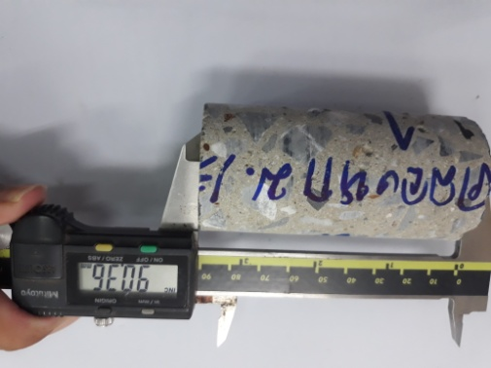
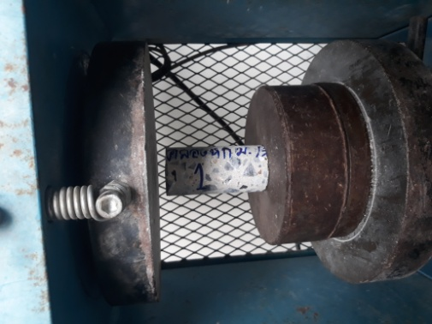
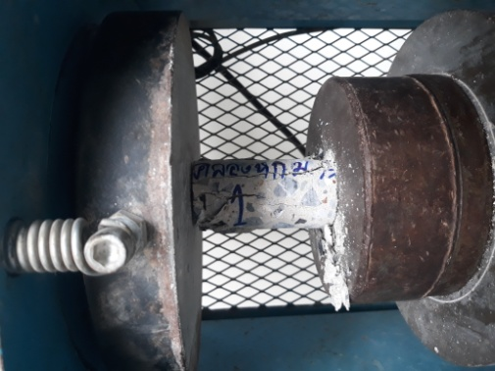
1

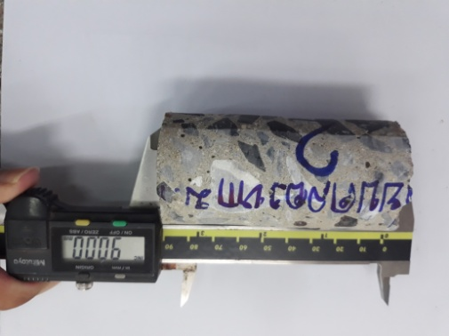
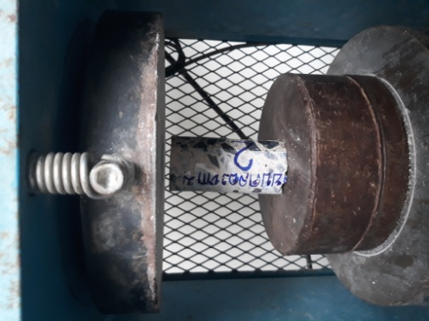
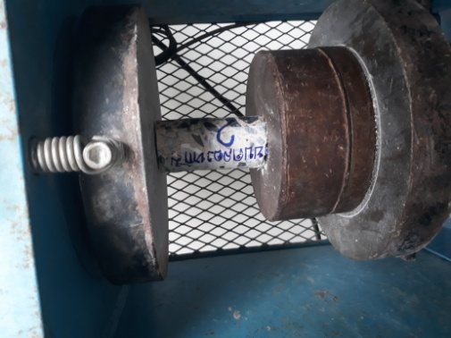
2

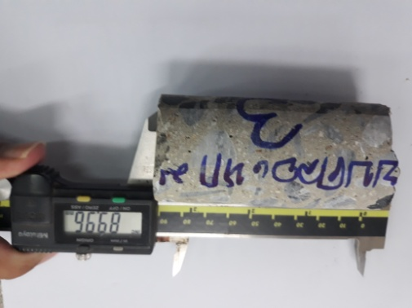
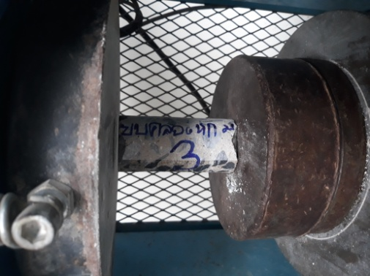
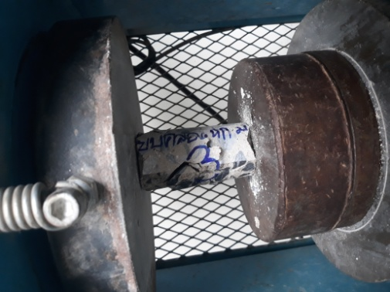
3 | 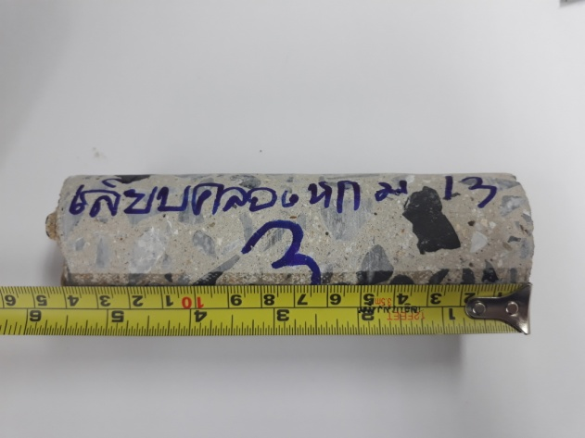

ใช้เพื่อตรวจสอบต้นฉบับ
หมายเหตุ |  |  | ทดสอบตามใบนำส่งตัวอย่างวัสดุของ |  | องค์การบริหารส่วนตำบลคลองหก

 |  |  |  |  |  |  |  | ผู้นำส่งวัสดุ | นางสาวมยุรี ศรีวัตร

